收益法（反推）
收益法 |  |  |  |  |  |  |  |  |  | 直线法成新度 | 结构残值率（%） | 0%
序号 | 项目 | 数额（元） |  |  |  | 计算公式 | 收费标准 |  |  |  | 已经使用年限（年） | 27
一 | 房地产价值 | 53209405.8 |  |  |  | 依据市场比较法得出 | 建筑面积（㎡） | 1703.52 |  |  | 经济耐用年限（年） | 60
二 | 房地产未来第一年净收益 | 1296059 |  |  |  | 房地产价值×(Y-g)/{1-[(1+g)/(1+Y)] n } | 资本化率（Y） | 4.5% |  |  | 折扣率 | 55%
 |  |  |  |  |  |  | 收益年期(n) | 54.97 |  |  | 权重 | 50%
 |  |  |  |  |  |  | 年增长比率(g) | 3.5% |  | 综合观察法成新度 | 项目名称 | 标准分 | 基本情况 | 评分 | 权重
三 | 建筑物现值 | 6670716 |  |  |  | V×成新度 | 成新度（%） | 93% |  |  | 基础工程 | 100 | 完好 | 80 | 30%
1.1 | 建安费用 | 4429152 |  |  |  | 建安单价×面积指标 | 建安单价（元/建筑㎡） | 2600 | #DIV/0! |  | 结构工程 | 100 | 完好 | 80 | 50%
1.2 | 勘察设计和前期工程费 | 132875 |  |  |  | 1.1×费率 | 3.0% |  | 2.70 |  | 设备及装饰 | 100 | 完好 | 80 | 20%
1.3 | 公共配套设施建设费 | 354332 |  |  |  | 1.1×费率 | 8.0% |  | #DIV/0! |  | 权重 | 50% | 折扣率 | 80.00%
1.4 | 基础设施建设费 | 340704 |  |  |  | 面积指标×取费标准 | 取费标准（元/建筑㎡） | 200
1.5 | 相关税费 | 66437 |  |  |  | 1.1×费率 | 1.5% |  | 按建安费用3%-5%计取
1 | 建造成本 | 5323500 |  |  |  | 1.1～1.5项之和 |  |  | 按建安费用的0%-10%计取
2 | 管理费用 | 53235 |  |  |  | 1×费率 | 1.0%
3 | 销售费用 | 0.01 |  | V |  | V×费率 | 1.0%
4 | 贷款利息 | 255395 | + | 0.000 | V | （1+2+3）×利率×（建设周期÷2）
4.1 | 1-2项产生的利息 | 255395 |  |  |  | （1+2)×利率×（建设周期÷2） | 建设周期（年） | 2 | 按建造成本的1%-3%计取
4.2 | 销售费用产生的利息 | 0.000 |  | V |  | V×3×利率×（建设周期÷2） | 利息（1-3年期） | 4.75% | 按在建建筑物或建筑物价值的1%-3%
5 | 利润 | 1075347 | + | 0.002 | V | （1+2+3）×投资利润率
5.1 | 1-2项产生的利润 | 1075347 |  |  |  | （1+2)×利润率 | 投资利润率（%） | 20% | （1+2）×年利率×建设期÷2
5.1 | 销售费用产生的利润 | 0.002 |  | V |  | 3×利润率
6 | 销售税费 | 0.0524 |  | V |  | V×费率÷（1+5%） | 5.5%
7 | 房屋重置价格（V） | 7172813 |  |  |  | 1-6项之和
四 | 年经营费用 | 117598 | +X× | 6.50% |  | 税费+维修费+保险费+管理费
1 | 税 费 | X× |  | 5.24% |  | 年总收益×税率 | 5.50%
2 | 维修费 | 107592 |  |  |  | V×维修费率 | 1.50%
3 | 保险费 | 10006 |  |  |  | 建筑物现值×保险费率 | 0.150%
4 | 管理费用 | X× |  | 1.00% |  | 年总收益×费率 | 1.00%
五 | 未来第一年年总收益(X) | 1511933 |  |  |  | 房地产未来第一年净收益+年经营费用 |  |  | 0.2%-0.3%
六 | 市场租金（元/建筑㎡·天） | 2.70 |  |  |  | 未来第一年年总收益租金÷天数÷面积指标÷出租率 | 天数（天） | 365
 |  |  |  |  |  |  | 出租率（%） | 90%

 | 估价对象结果一览表(2016年） |  |  |  |  | 估价对象结果一览表（2015年）
 | 面积 | 单价 | 总价 |  |  | 面积 | 单价 | 总价
 | 1703.52 | 2.70 | 1678819.0 |  |  | 1703.52 | 2.35 | 1465197.6

 | 测算： |  |  | 一审： |  |  | 二审：
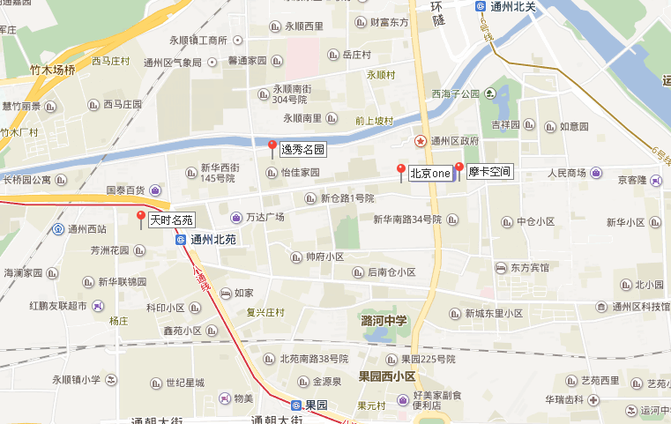

2016年案例
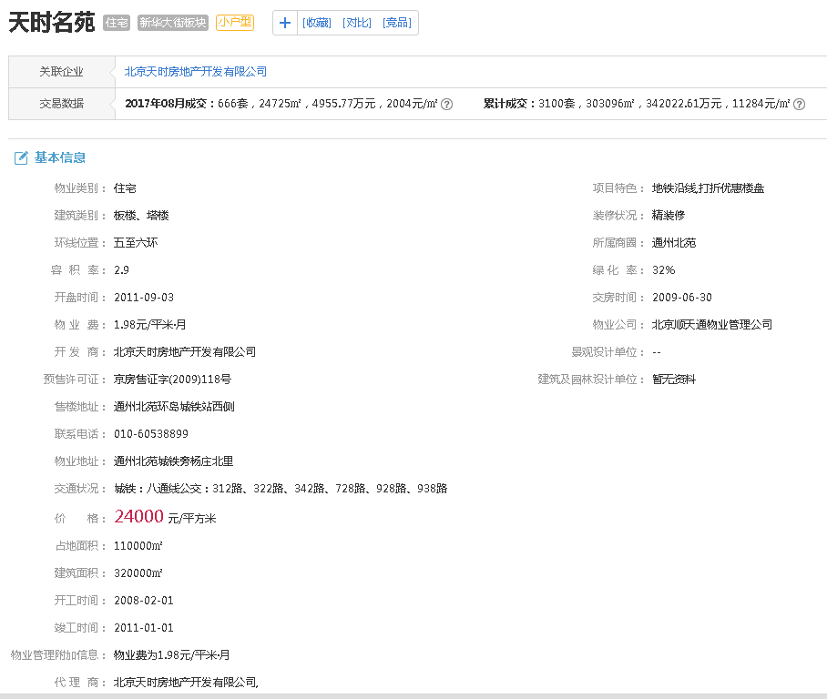

a

b

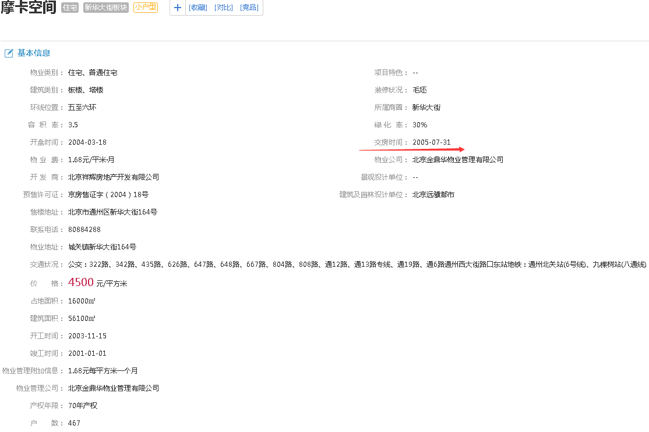

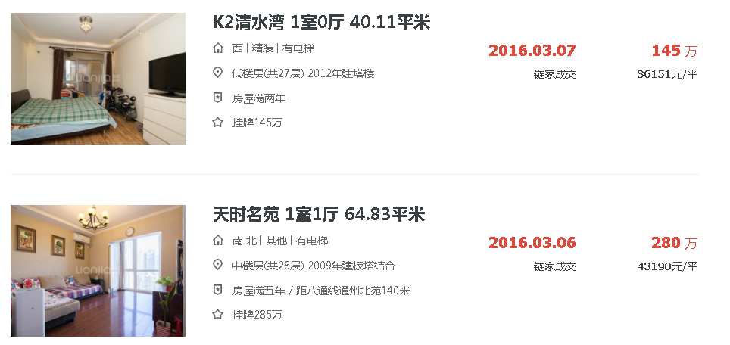

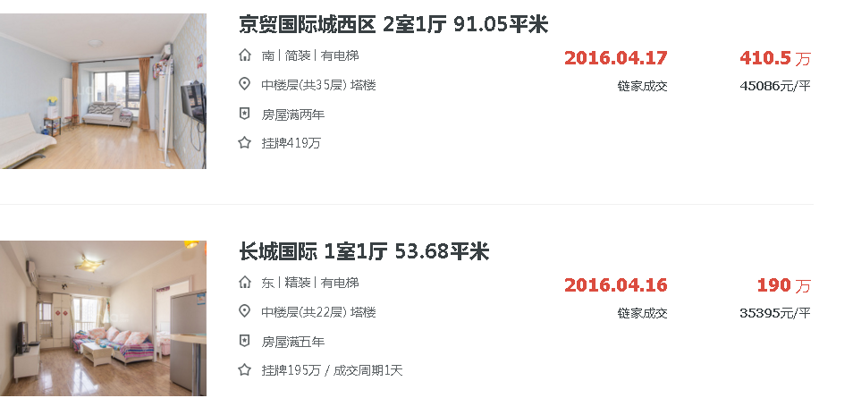

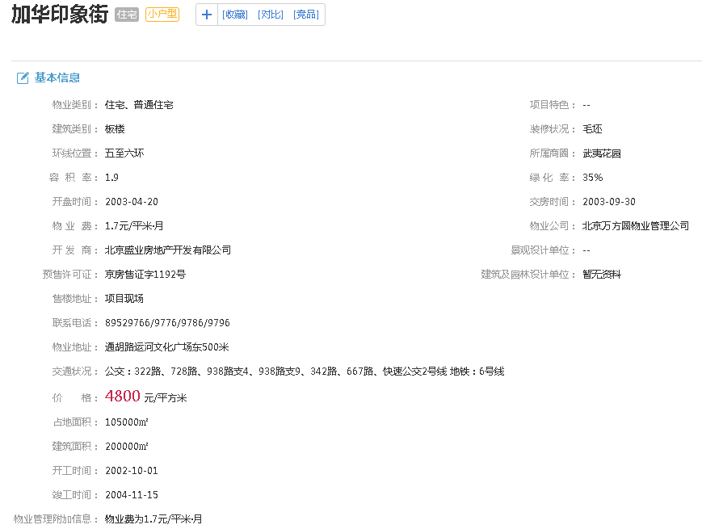

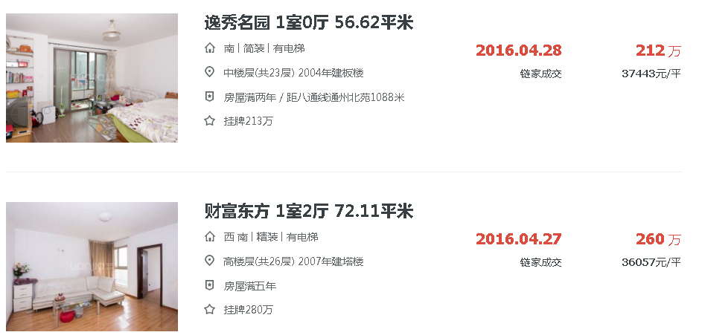
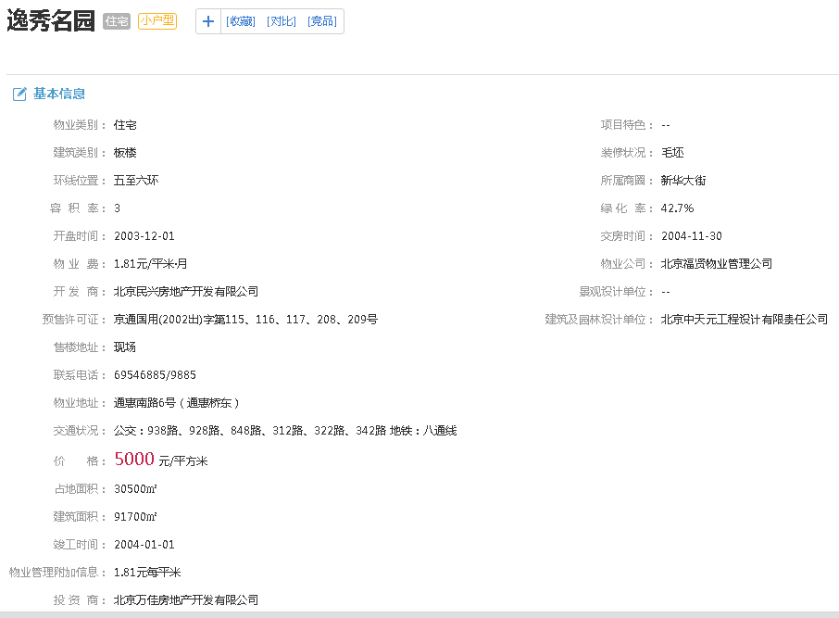

c

